Sheet1
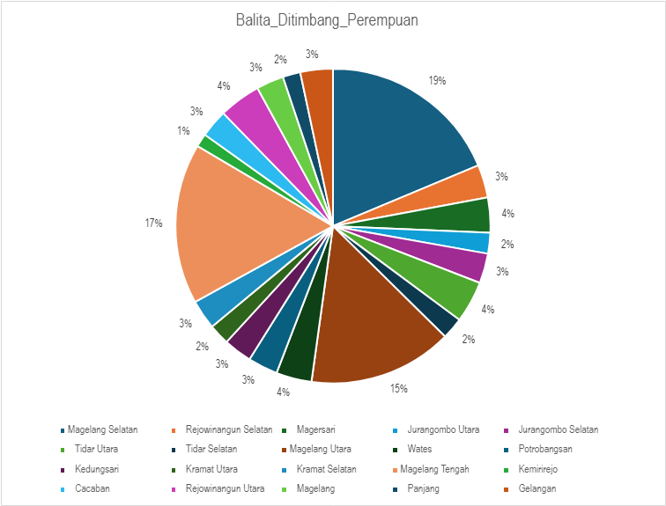

 | Kecamatan_/_Kelurahan | Balita_Ditimbang_Laki-laki | Balita_Ditimbang_Perempuan | Status_Gizi_Baik_Laki-laki | Status_Gizi_Baik_Perempuan | Status_Gizi_Kurang_Laki-laki | Status_Gizi_Kurang_Perempuan | Status_Gizi_Sangat_Kurang_Laki-laki | Status_Gizi_Sangat_Kurang_Perempuan | Status_Gizi_Lebih_Laki-laki | Status_Gizi_Lebih_Perempuan
0 | Magelang Selatan | 1056 | 1035 | 972 | 962 | 57 | 52 | 1 | 3 | 26 | 18
1 | Rejowinangun Selatan | 197 | 187 | 181 | 173 | 8 | 9 | 0 | 0 | 8 | 5
2 | Magersari | 221 | 199 | 202 | 180 | 11 | 14 | 0 | 0 | 8 | 5
3 | Jurangombo Utara | 110 | 119 | 102 | 112 | 4 | 5 | 1 | 0 | 3 | 2
4 | Jurangombo Selatan | 190 | 170 | 181 | 159 | 9 | 6 | 0 | 2 | 0 | 3
5 | Tidar Utara | 216 | 237 | 199 | 222 | 14 | 12 | 0 | 0 | 3 | 3
6 | Tidar Selatan | 122 | 123 | 107 | 116 | 11 | 6 | 0 | 1 | 4 | 0
7 | Magelang Utara | 848 | 819 | 782 | 750 | 36 | 42 | 1 | 2 | 29 | 25
8 | Wates | 202 | 202 | 185 | 183 | 11 | 11 | 0 | 1 | 6 | 7
9 | Potrobangsan | 180 | 170 | 171 | 159 | 5 | 5 | 0 | 0 | 4 | 6
10 | Kedungsari | 185 | 161 | 175 | 149 | 5 | 8 | 0 | 0 | 5 | 4
11 | Kramat Utara | 96 | 118 | 87 | 105 | 4 | 6 | 1 | 0 | 4 | 7
12 | Kramat Selatan | 185 | 168 | 164 | 154 | 11 | 12 | 0 | 1 | 10 | 1
13 | Magelang Tengah | 943 | 914 | 839 | 812 | 57 | 65 | 3 | 3 | 44 | 34
14 | Kemirirejo | 115 | 76 | 103 | 71 | 5 | 3 | 0 | 0 | 7 | 2
15 | Cacaban | 161 | 159 | 140 | 142 | 13 | 10 | 0 | 0 | 8 | 7
16 | Rejowinangun Utara | 221 | 238 | 190 | 206 | 19 | 22 | 3 | 2 | 9 | 8
17 | Magelang | 140 | 156 | 129 | 144 | 4 | 8 | 0 | 0 | 7 | 4
18 | Panjang | 123 | 100 | 103 | 84 | 11 | 13 | 0 | 0 | 9 | 3
19 | Gelangan | 183 | 185 | 174 | 165 | 5 | 9 | 0 | 1 | 4 | 10

Balita_Ditimbang_Laki-laki

Sheet3
Kecamatan_/_Kelurahan | Balita_Ditimbang_Laki-laki | Balita_Ditimbang_Perempuan | Status_Gizi_Baik_Laki-laki | Status_Gizi_Baik_Perempuan | Status_Gizi_Kurang_Laki-laki | Status_Gizi_Kurang_Perempuan | Status_Gizi_Sangat_Kurang_Laki-laki | Status_Gizi_Sangat_Kurang_Perempuan | Status_Gizi_Lebih_Laki-laki | Status_Gizi_Lebih_Perempuan
Magelang Selatan | 1056 | 1035 | 972 | 962 | 57 | 52 | 1 | 3 | 26 | 18
Rejowinangun Selatan | 197 | 187 | 181 | 173 | 8 | 9 | 0 | 0 | 8 | 5
Magersari | 221 | 199 | 202 | 180 | 11 | 14 | 0 | 0 | 8 | 5
Jurangombo Utara | 110 | 119 | 102 | 112 | 4 | 5 | 1 | 0 | 3 | 2
Jurangombo Selatan | 190 | 170 | 181 | 159 | 9 | 6 | 0 | 2 | 0 | 3
Tidar Utara | 216 | 237 | 199 | 222 | 14 | 12 | 0 | 0 | 3 | 3
Tidar Selatan | 122 | 123 | 107 | 116 | 11 | 6 | 0 | 1 | 4 | 0
Magelang Utara | 848 | 819 | 782 | 750 | 36 | 42 | 1 | 2 | 29 | 25
Wates | 202 | 202 | 185 | 183 | 11 | 11 | 0 | 1 | 6 | 7
Potrobangsan | 180 | 170 | 171 | 159 | 5 | 5 | 0 | 0 | 4 | 6
Kedungsari | 185 | 161 | 175 | 149 | 5 | 8 | 0 | 0 | 5 | 4
Kramat Utara | 96 | 118 | 87 | 105 | 4 | 6 | 1 | 0 | 4 | 7
Kramat Selatan | 185 | 168 | 164 | 154 | 11 | 12 | 0 | 1 | 10 | 1
Magelang Tengah | 943 | 914 | 839 | 812 | 57 | 65 | 3 | 3 | 44 | 34
Kemirirejo | 115 | 76 | 103 | 71 | 5 | 3 | 0 | 0 | 7 | 2
Cacaban | 161 | 159 | 140 | 142 | 13 | 10 | 0 | 0 | 8 | 7
Rejowinangun Utara | 221 | 238 | 190 | 206 | 19 | 22 | 3 | 2 | 9 | 8
Magelang | 140 | 156 | 129 | 144 | 4 | 8 | 0 | 0 | 7 | 4
Panjang | 123 | 100 | 103 | 84 | 11 | 13 | 0 | 0 | 9 | 3
Gelangan | 183 | 185 | 174 | 165 | 5 | 9 | 0 | 1 | 4 | 10
Total | 5694 | 5536 | 5186 | 5048 | 300 | 318 | 10 | 16 | 198 | 154

Jumlah Balita Per Kategori Kabupaten Magelang

